Hoja1
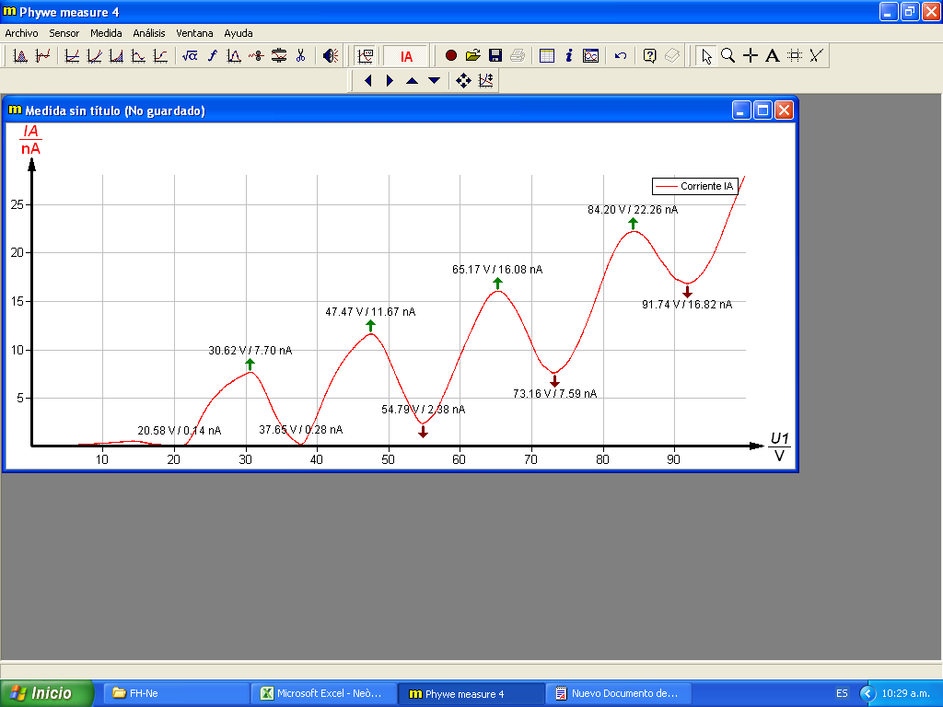
tipo | U1[V] | IA[nA] | Parametros:
mínimo | 20.58 | 0.14
máximo | 30.62 | 7.7 | Tubo: Ne
mínimo | 37.65 | 0.28 | U1: 99.90 V
máximo | 47.47 | 11.67 | U2: 8.0 V
mínimo | 54.79 | 2.38 | U3: 4.0 V
máximo | 65.17 | 16.08 | UH: 5.0 V
mínimo | 73.16 | 7.59
máximo | 84.2 | 22.26
mínimo | 91.74 | 16.82

Hoja2
tipo | U1[V] | IA[nA]
mínimo | 21.02 | 0.13
máximo | 30.69 | 7.61
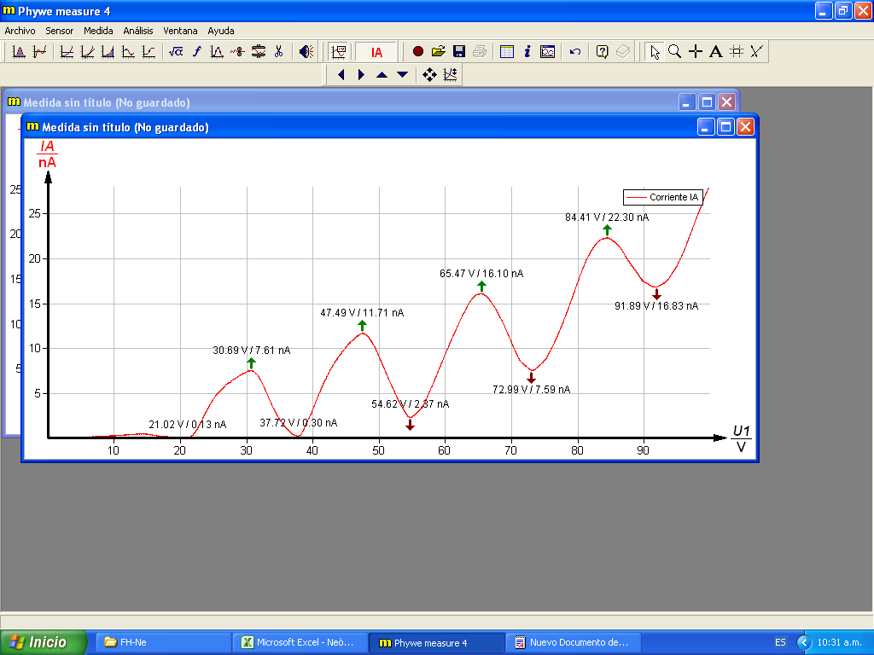
mínimo | 37.72 | 0.3
máximo | 47.49 | 11.71
mínimo | 54.62 | 2.37
máximo | 65.47 | 16.1
mínimo | 72.99 | 7.59
máximo | 84.41 | 22.3
mínimo | 91.89 | 16.83

Hoja3
tipo | U1[V] | IA[nA]
mínimo | 20.31 | 0.13
máximo | 30.67 | 7.6
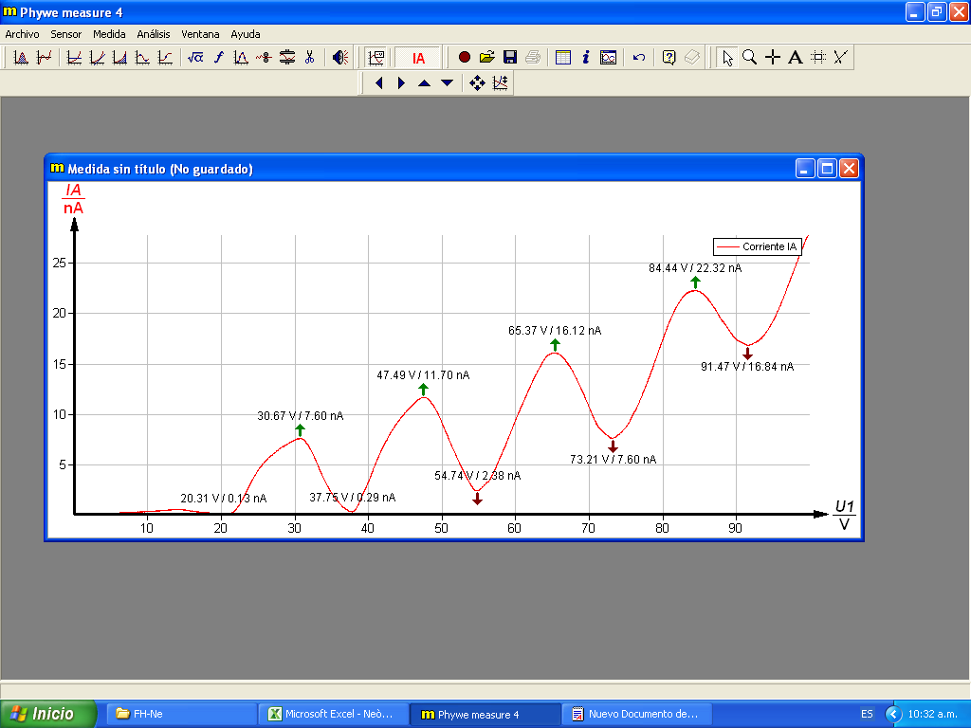
mínimo | 37.75 | 0.29
máximo | 47.49 | 11.7
mínimo | 54.74 | 2.38
máximo | 65.37 | 16.12
mínimo | 73.21 | 7.6
máximo | 84.44 | 22.32
mínimo | 91.47 | 16.84

Hoja4
tipo | U1[V] | IA[nA]
máximo | 30.54 | 7.62
mínimo | 37.7 | 0.28
máximo | 47.61 | 11.71
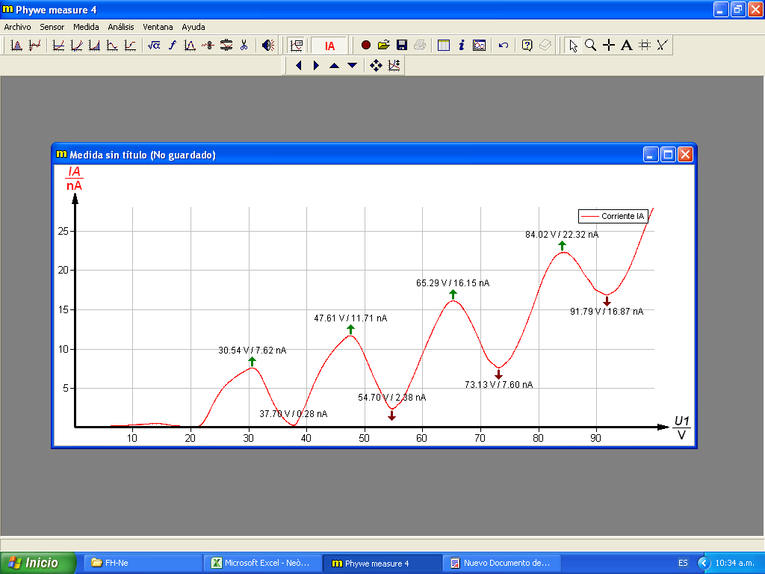
mínimo | 54.7 | 2.38
máximo | 65.29 | 16.15
mínimo | 73.13 | 7.6
máximo | 84.02 | 22.32
mínimo | 91.79 | 16.87

Hoja5
tipo | U1[V] | IA[nA]
mínimo | 20.29 | 0.11
máximo | 30.84 | 7.64
mínimo | 37.7 | 0.29
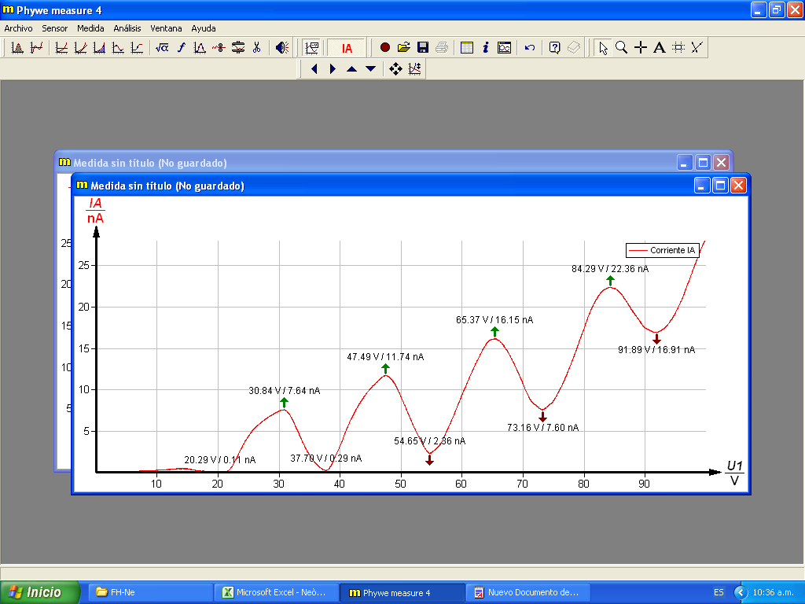
máximo | 47.49 | 11.74
mínimo | 54.65 | 2.36
máximo | 65.37 | 16.15
mínimo | 73.16 | 7.6
máximo | 84.29 | 22.36
mínimo | 91.89 | 16.91

Hoja6
tipo | U1[V] | IA[nA]
mínimo | 20.29 | 0.11
máximo | 30.84 | 7.64

mínimo | 37.7 | 0.29
máximo | 47.49 | 11.74
mínimo | 54.65 | 2.36
máximo | 65.37 | 16.15
mínimo | 73.16 | 7.6
máximo | 84.29 | 22.36
mínimo | 91.89 | 16.91

Hoja51
tipo | U1[V] | IA[nA]
máximo | 30.72 | 7.78
mínimo | 37.8 | 0.24
máximo | 47.61 | 12
mínimo | 54.77 | 2.39
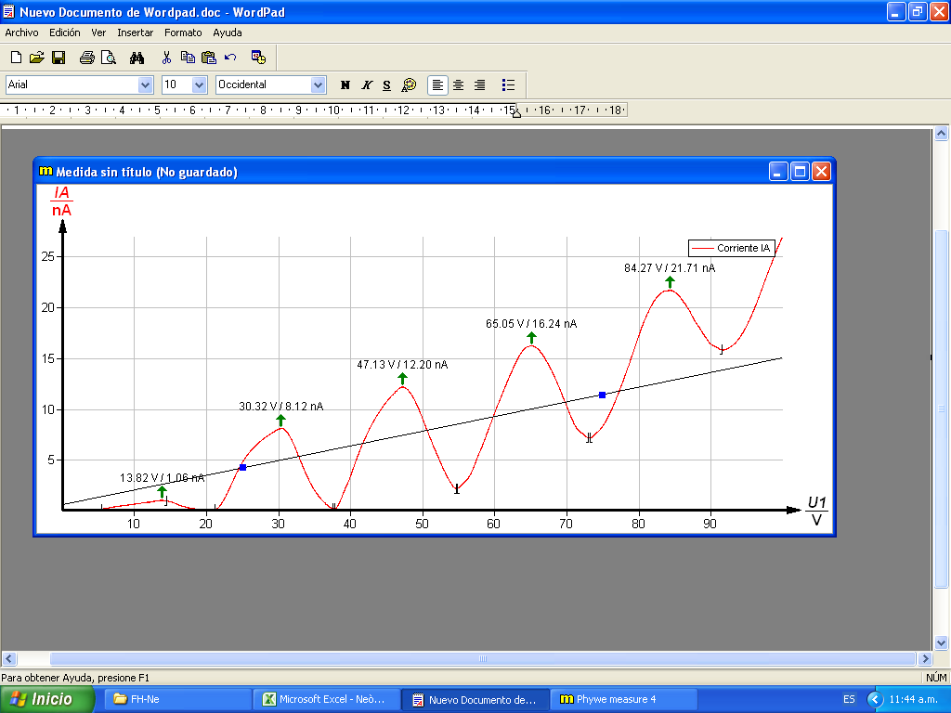
máximo | 65.32 | 16.62
mínimo | 73.23 | 7.82
máximo | 84.49 | 23.19
mínimo | 91.89 | 17.58

